Oppskrift
ScampiwrapScampiwrap
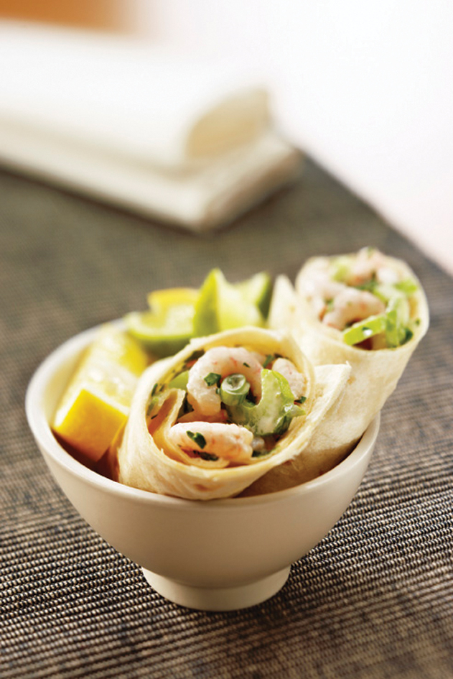

Scampi kokes et par minutter. La avrenne. Rør sammen hot dog-dressing, sweet chilisaus, selleri og dill. Fordel dressingblandingen på tortillaen. Fordel scampi og salat på midten av tortillaen, og rull på ønsket måte. Scampi kokes et par minutter. La avrenne. Rør sammen hot dog-dressing, sweet chilisaus, selleri og dill. Fordel dressingblandingen på tortillaen. Fordel scampi og salat på midten av tortillaen, og rull på ønsket måte.
Number of servingsNumber of servings | 1
EPDEPD | ProductProduct | Per servingPer serving |  | TotalTotal |  | QtyPerPackQtyPerPack | PackSizePackSize | PackUnitPackUnit | PackagingPackaging | ItemsItems
42044004204400 | Sweet Chili Dip Sauce *(kan inneholde spor av Sesamfrø)Sweet Chili Dip Sauce *(kan inneholde spor av Sesamfrø) | 0.005 | ll | 0 | ll | 12 | 1 | ll | 12x1l12x1l | 0
 | Black Tiger Scampispyd RPDTO 41/55 Black Tiger Scampispyd RPDTO 41/55 | 0.04 | kgkg | 0 | kgkg |  |  |  |  | 0
 | Heinz Salad Cream Heinz Salad Cream | 20 | gg | 0 | gg |  |  |  |  | 0
 | Mission Hvetetortilla 30cm Mission Hvetetortilla 30cm | 1 | stkstk | 0 | stkstk |  |  |  |  | 0
 | Mission Tortilla hvete, Fullkorn 25 cm Mission Tortilla hvete, Fullkorn 25 cm | 1 | stkstk | 0 | stkstk |  |  |  |  | 0
 | Selleri, finhakket Selleri, finhakket |  |  | 0 |  |  |  |  |  | 0
 | Dill, finhakket Dill, finhakket |  |  | 0 |  |  |  |  |  | 0
 | Grønn salat Grønn salat |  |  | 0 |  |  |  |  |  | 0
 | Chili sambal sauce Chili sambal sauce | 20 | mlml | 0 | mlml |  |  |  |  | 0

 | * Allergens* Allergens

